C-Hoog
 |  | 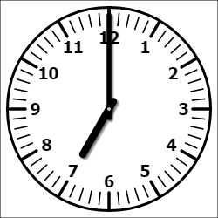 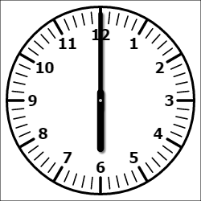 |  |  |  | 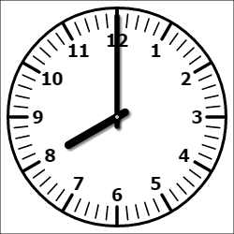 |  |  |  | 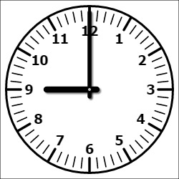 |  |  |  |  |  |  |  | 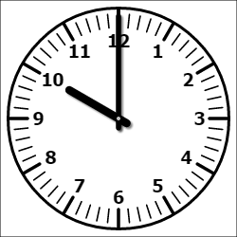 |  |  |  | 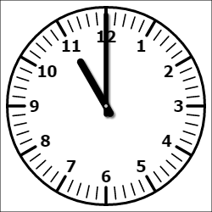 |  |  |  | 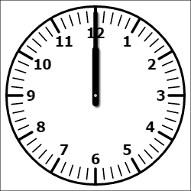 |  |  |  | 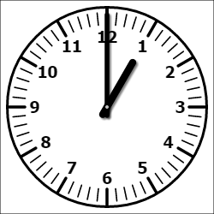 |  |  |  | 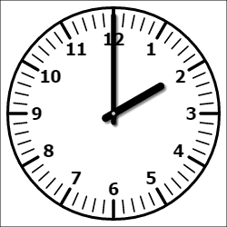 |  |  |  | 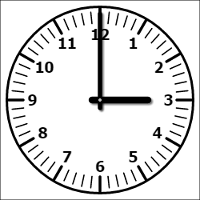 |  |  |  | 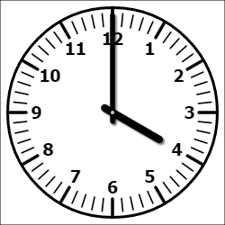
 |  | 00 | 15 | 30 | 45 | 00 | 15 | 30 | 45 | 00 | 15 | 30 | 45 | 00 | 15 | 30 | 45 | 00 | 15 | 30 | 45 | 00 | 15 | 30 | 45 | 00 | 15 | 30 | 45 | 00 | 15 | 30 | 45 | 00 | 15 | 30 | 45 | 00 | 15 | 30 | 45 | 00 | 15 | 30 | 45
 |  | Levering & Afvoer
Aanvoer in Kern |  |  |  |  |  |  |  |  |  |  |  |  |  |  |  |  |  | Goed. Kar
Bestellen voorraad |  |  |  |  |  | Voorraad-kasten |  |  |  |  |  | Linnengoed
Bevoorrading Goederen |  | Linnengoed |  |  |  |  |  |  |  |  |  |  |  |  |  |  |  |  |  | Voorraadkasten & Vloeistoffen |  |  |  |  |  | Voorraadkasten & Vloeistoffen |  |  |  |  |  |  |  |  | Pallets & Pakketjes
Bevoorrading Voeding |  |  |  |  |  | Brood |  |  |  |  |  |  |  |  |  | Servies en lunch artikelen |  |  |  |  |  |  |  |  |  |  |  |  |  |  | Maaltijd-Karren
Afvoer Afvalbeheer |  | Rest Afval |  |  |  |  |  |  | Karton |  |  |  |  |  |  |  |  | Glas & Vaatwerk |  |  | * |  |  |  |  |  |  | Arta orders
Afvoer |  |  |  |  |  |  |  |  |  |  |  |  |  |  |  | Vuile was |  |  |  |  |  | Goed. Kar |  | Vuile was |  |  |  | Vuile Afwas |  |  |  | Goed. Kar |  |  |  |  |  |  |  | 19.00-20.00 Maaltijdkarren |  |  |  | →

 |  | Werktijden
AML / Transport | **
Afvalbeheer | ***
Textielbeheer
Keuken
Beddden-centrale | ***
Patiënten-transport | *** | ← 00:00 |  |  |  |  |  |  |  |  |  |  |  |  |  |  |  |  |  |  |  |  |  |  |  |  |  |  |  |  |  |  |  |  |  |  |  |  |  |  |  | 24:00 →

* | Maandag, Woendag en Vrijdag |  |  |  |  |  |  |  |  |  |  |  |  |  | Dienst |  |  |  |  |  | Tel
** | Geen levering op Woensdag |  |  |  |  |  |  |  |  |  |  |  |  |  | Magazijn |  |  |  |  |  | 62705
*** | Aanvragen/Aanbieden via Arta |  |  |  |  |  |  |  |  |  |  |  |  |  | Afvalbeheer |  |  |  |  |  | 62522
 |  |  |  |  |  |  |  |  |  |  |  |  |  |  | Textielbeheer |  |  |  |  |  | 63551
 |  |  |  |  |  |  |  |  |  |  |  |  |  |  | Keuken |  |  |  |  |  | 62729
 |  |  |  |  |  |  |  |  |  |  |  |  |  |  | Bedddencentrale |  |  |  |  |  | 61948
 |  |  |  |  |  |  |  |  |  |  |  |  |  |  | Patiëntentransport |  |  |  |  |  | 64020

